VEHICULOS ADMIN2124
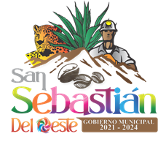
MUNICIPIO DE SAN SEBASTIAN DEL OESTE, JALISCO
INVENTARIO VEHICULAR
DEL 01 DE OCTUBRE AL 31 DE DICIEMBRE DEL 2021

Nombre del resguardante | Descripción y/o características del bien | No. De inventario | Ubicación actual | No. De factura | Fecha de adquisición | Valor de adquisición | Estado físico actual | Imagen
(2) | (3) | (4) | (5) | (6) | (7) | (8) | (9) | (10)
INVENTARIO DE BIENES MUEBLES DE ECOLOGIA
Arechiga Gonzalez Dorian Enrique | VEHICULO USADO CHEVROLET, CHASIS CABINA, AÑO 1994, NO. DE MOTOR RM134326 CON NUMERO DE SERIE: 3GCJC44K6RM134326 COLOR: GRIS | ECO-01 | ASIGNADO A LA LOCALIDAD DE LA ESTANCIA DE LANDEROS | A-0948 | 25 DE OCTUBRE DE 2021 | $87,000.00 | REGULAR | 